地図版
キッズコーポレーション 運営実績 |  |  |  |  |  |  | 計 | 0 |  | 施設運営 | 北海道 | 0 |  | 施設
 |  |  |  |  |  | 病院内保育園 |  | 0 |  | 施設 | 北海道 | 0 | 施設 | (病院内 | 0 | ／ 事業所内 | 0 | ）
 |  |  |  |  |  | 事業所内保育園 |  | 0 |  | 施設
 |  |  |  |  |  | 認可保育園 |  | 0 |  | 施設 | 東北 | 0 |  | 施設
 |  |  |  |  |  |  |  |  |  |  | 青森県 | 0 | 施設 | (病院内 | 0 | ）
 |  |  |  |  |  | ※うち開園予定 |  | 0 |  | 施設 | 秋田県 | 0 | 施設 | (病院内 | 0 | ）
 |  |  |  |  |  |  |  |  |  |  | 岩手県 | 0 | 施設 | (認可 | 0 | ）
 |  |  |  |  |  |  |  |  |  |  | 宮城県 | 0 | 施設 | (病院内 | 0 | ）
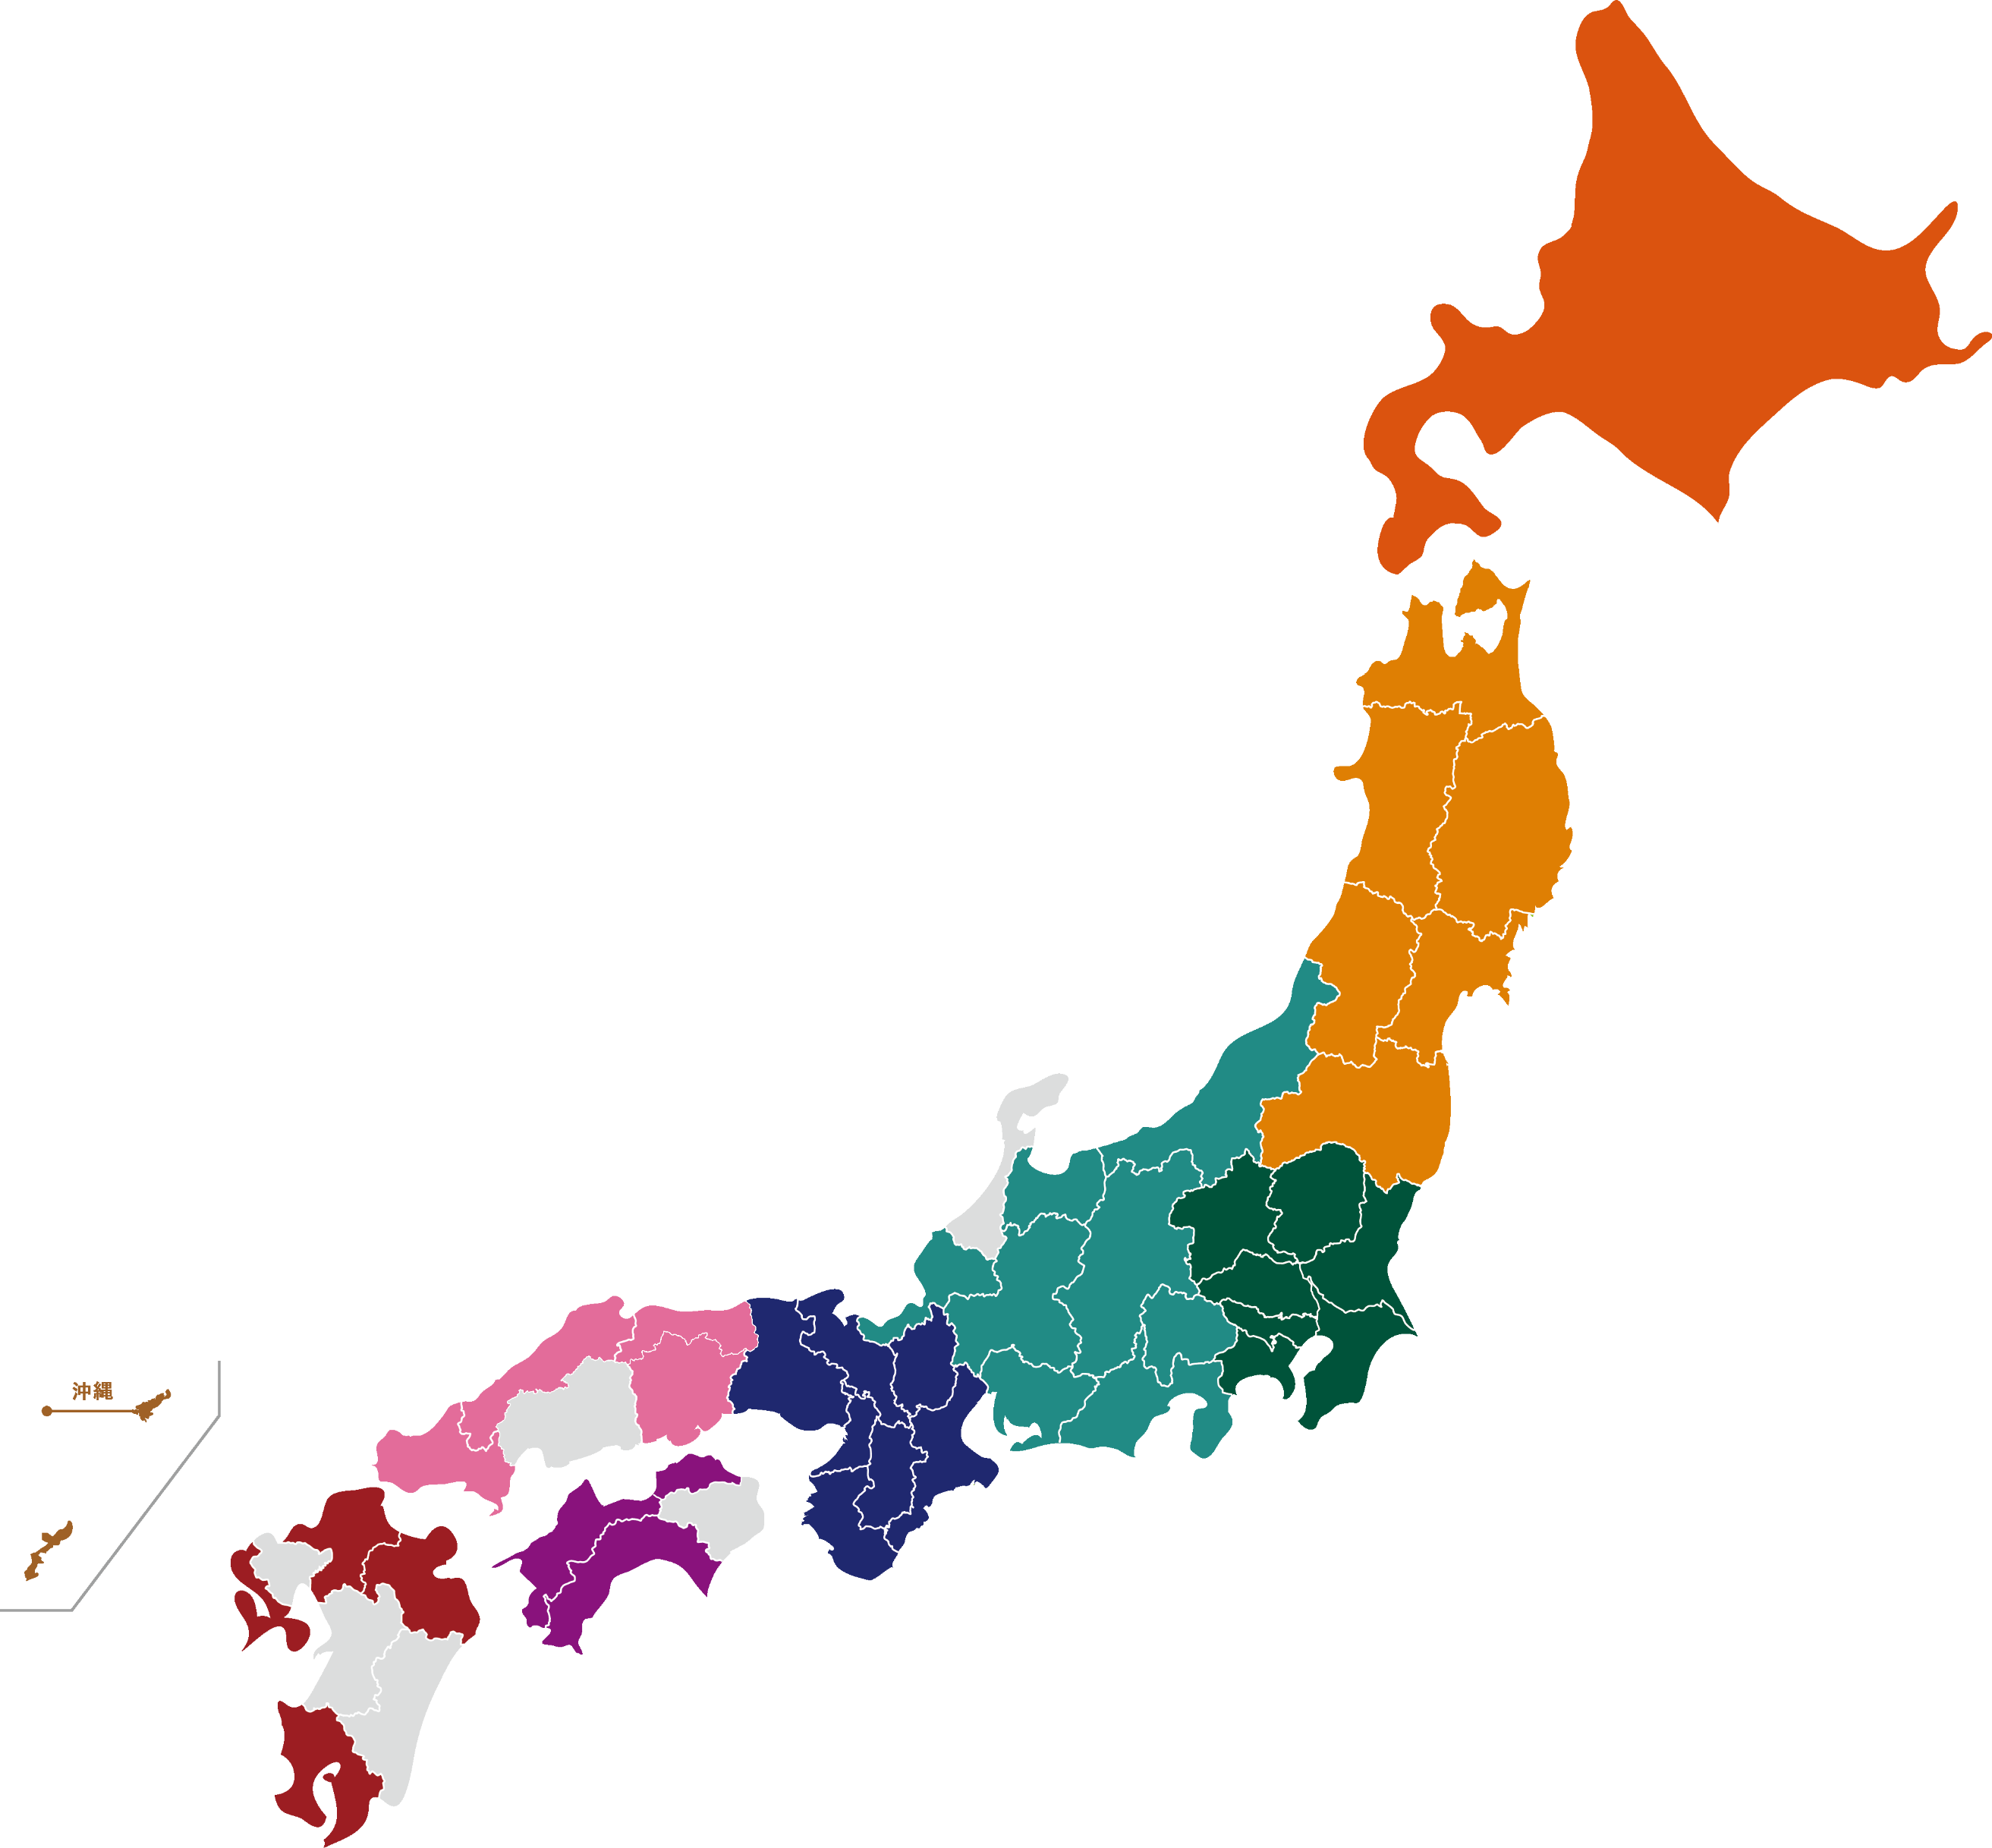
関西 | 0 |  | 施設 |  |  |  |  |  |  |  |  |  |  | (認可 | 0 | ）
三重県 | 0 | 施設 | (病院内 | 0 | ） |  |  |  |  |  | 山形県 | 0 | 施設 | (病院内 | 0 | ）
滋賀県 | 0 | 施設 | (病院内 | 0 | ） |  |  |  |  |  | 福島県 | 0 | 施設 | (病院内 | 0 | ）
京都府 | 0 | 施設 | (病院内 | 0 | ）
奈良県 | 0 | 施設 | (病院内 | 0 | ） |  |  |  |  |  | 関東 | 0 |  | 施設
和歌山県 | 0 | 施設 | (病院内 | 0 | ） |  |  |  |  |  | 群馬県 | 0 | 施設 | (病院内 | 0 | ）
大阪府 | 0 | 施設 | (病院内 | 0 | ） |  |  |  |  |  | 栃木県 | 0 | 施設 | (病院内 | 0 | ）
兵庫県 | 0 | 施設 | (病院内 | 0 | ） |  |  |  |  |  | 茨城県 | 0 | 施設 | (病院内 | 0 | ）
 |  |  |  |  |  |  |  |  |  |  | 神奈川県 | 0 | 施設 | (病院内 | 0 | ）
 |  |  |  |  |  |  |  |  |  |  | 埼玉県 | 0 | 施設 | (病院内 | 0 | ）
中国 | 0 |  | 施設 |  |  |  |  |  |  |  | 千葉県 | 0 | 施設 | (病院内 | 0 | ）
鳥取県 | 0 | 施設 | (病院内 | 0 | ） |  |  |  |  |  | 東京都 | 0 | 施設 | (病院内 | 0 | ）
岡山県 | 0 | 施設 | (病院内 | 0 | ） |  |  |  |  |  |  |  |  | (認可 | 0 | ）
島根県 | 0 | 施設 | (病院内 | 0 | ）
山口県 | 0 | 施設 | (病院内 | 0 | ） |  |  |  |  |  | 中部 | 0 |  | 施設
 |  |  |  |  |  |  |  |  |  |  | 山梨県 | 0 | 施設 | (病院内 | 0 | ）
 |  |  |  |  |  |  |  |  |  |  | 新潟県 | 0 | 施設 | (病院内 | 0 | ）
 |  |  |  |  |  |  |  |  |  |  | 富山県 | 0 | 施設 | (病院内 | 0 | ）
四国 | 0 |  | 施設 |  |  |  |  |  |  |  | 長野県 | 0 | 施設 | (病院内 | 0 | ）
愛媛県 | 0 | 施設 | (病院内 | 0 | ） |  |  |  |  |  | 岐阜県 | 0 | 施設 | (病院内 | 0 | ）
高知県 | 0 | 施設 | (病院内 | 0 | ） |  |  |  |  |  | 静岡県 | 0 | 施設 | (病院内 | 0 | ）
香川県 | 0 | 施設 | (病院内 | 0 | ） |  |  |  |  |  | 愛知県 | 0 | 施設 | (病院内 | 0 | ）
 |  |  |  |  |  |  |  |  |  |  | 福井県 | 0 | 施設 | (病院内 | 0 | ）
九州 | 0 |  | 施設
福岡県 | 0 | 施設 | (病院内 | 0 | ）
大分県 | 0 | 施設 | (病院内 | 0 | ）
長崎県 | 0 | 施設 | (病院内 | 0 | ）
鹿児島県 | 0 | 施設 | (病院内 | 0 | ）
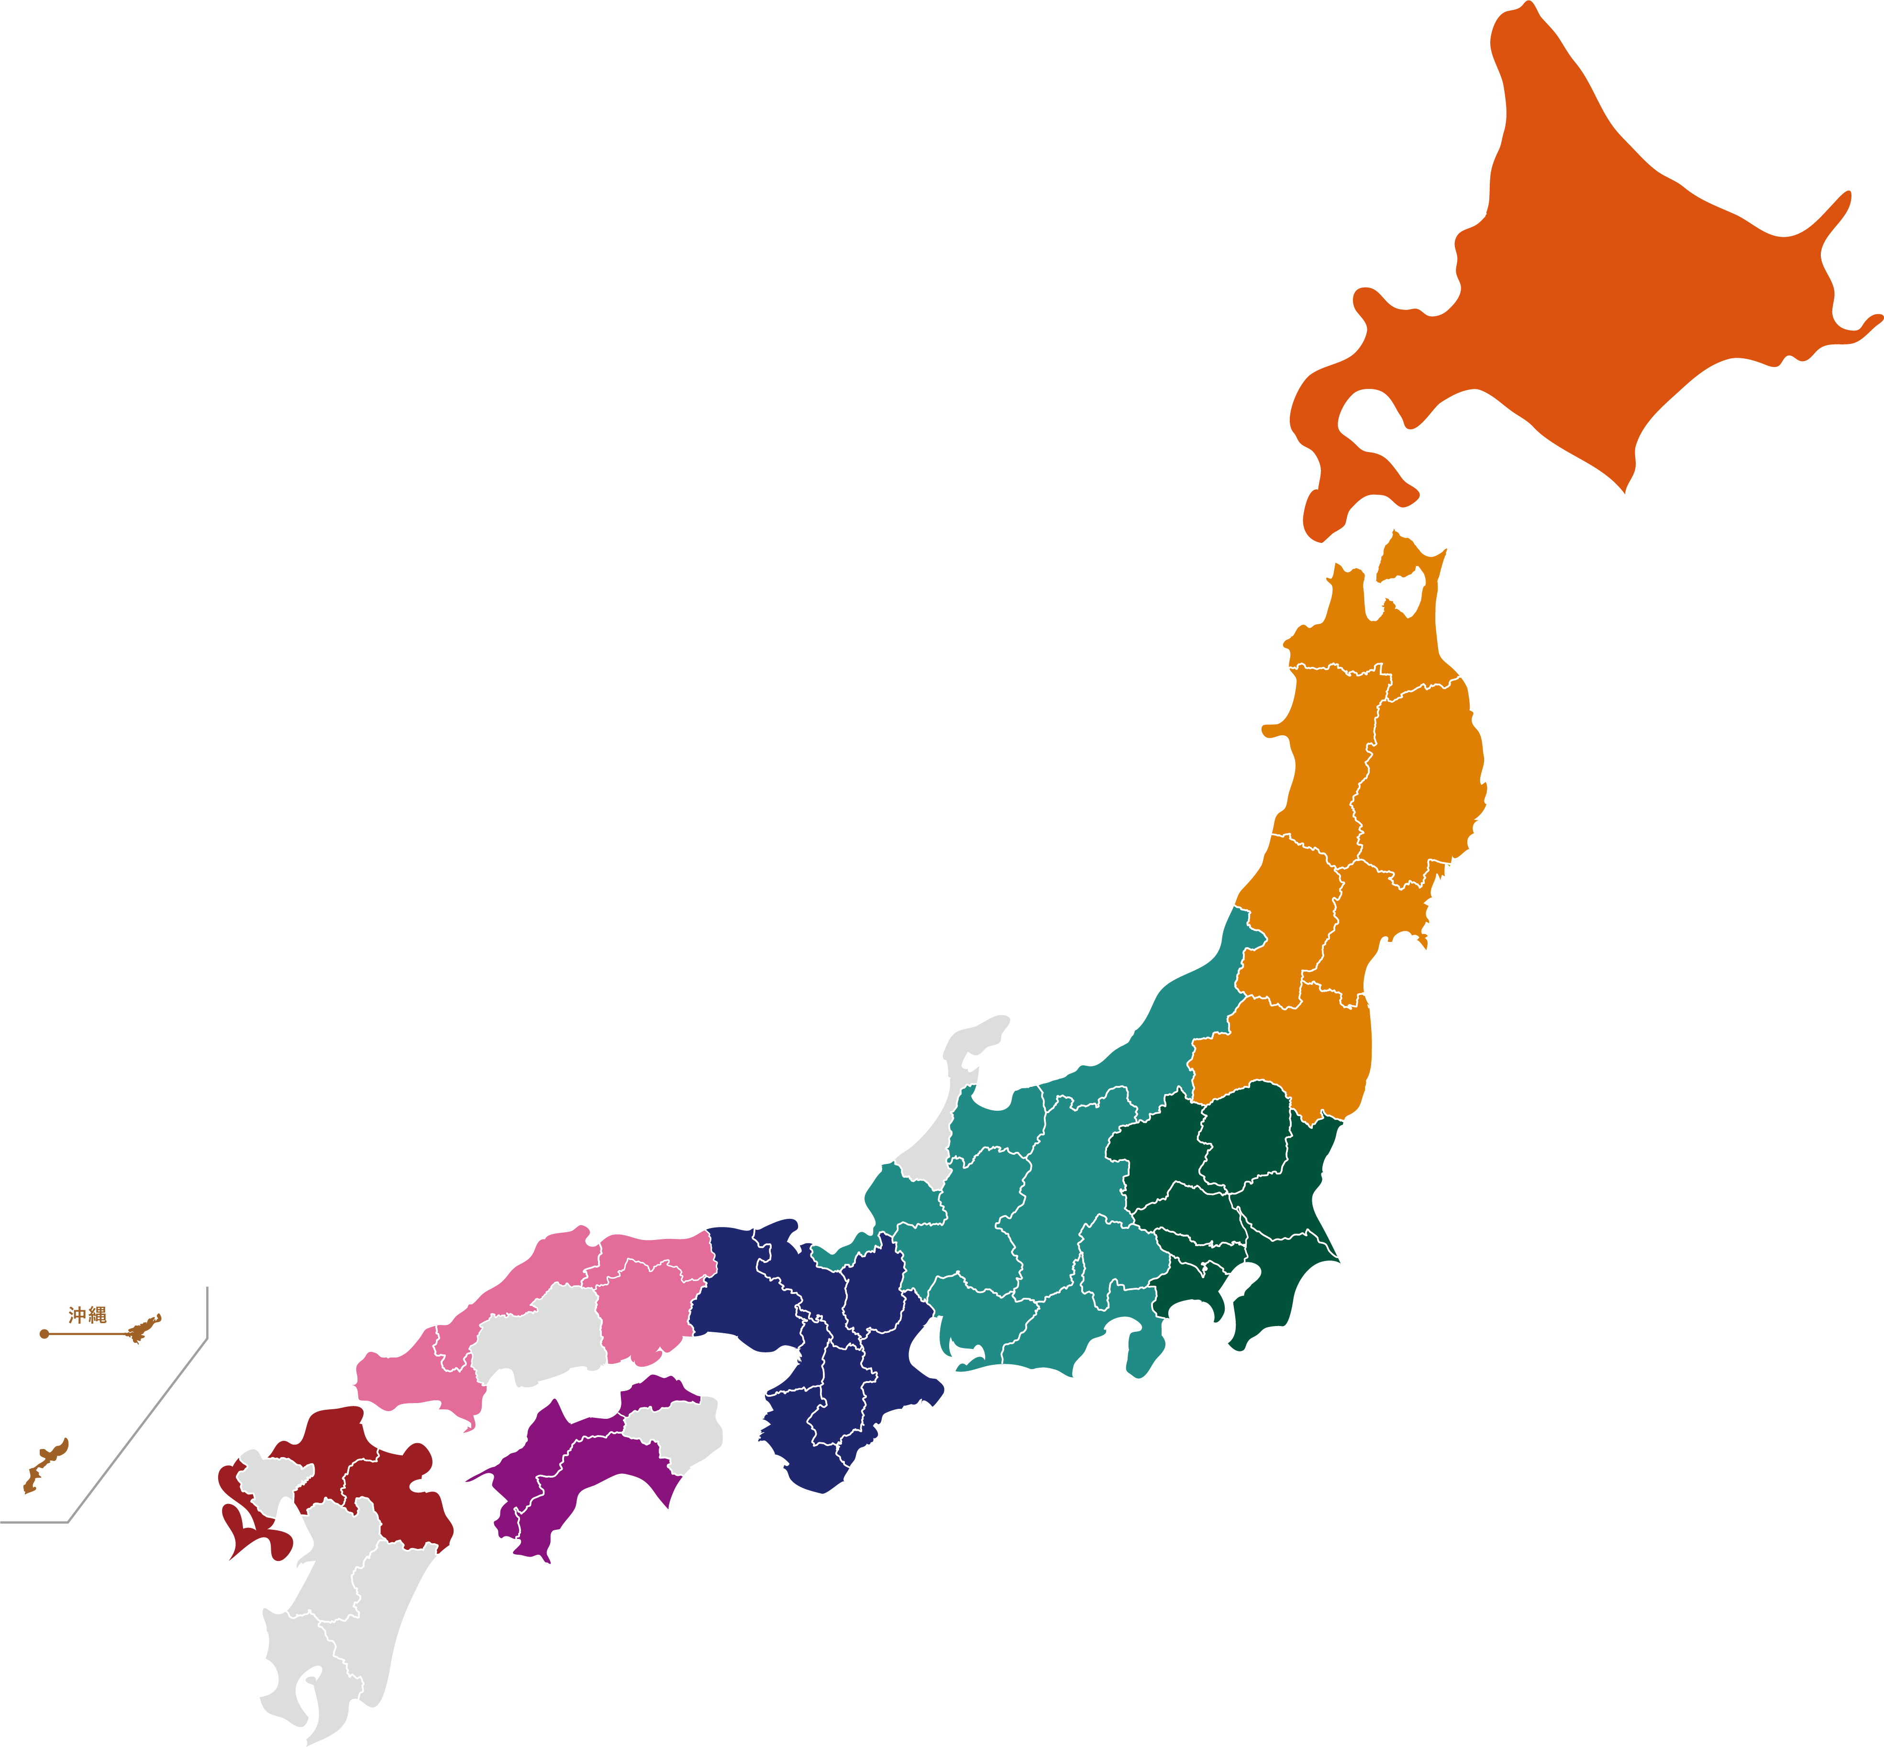
沖縄 | 0 |  | 施設
沖縄県 | 0 | 施設 | (病院内 | 0 | ） |  | ／ 認可 | 0 | ） |  |  |  | (株)キッズコーポレーション

